具体规则大纲
只有6

游戏类别 |  | 卡牌构筑肉鸽

游戏简介 |  | 玩家将在游戏中扮演数字9，在一片充满着数字6的空间内遭遇各种各样的数字，通过打出自己拥有的算法牌应对敌方数字的攻击意图，并通过算法牌加上六边形藏品以及道具牌让敌方数字进行数值计算，最终达到目标数字攻克关卡。随着一层层地图的通关，玩家要利用好关卡通过后提供的奖励，保存好自身的血量，最终不断成长直至击败最终boss

卡牌类型 | 算法牌 | 加法牌 | 加法牌是种类最多样的牌，也是玩家初始持有最多的牌型，是初期应对溢值目标最常打出的牌。在商店中使用加法牌，可以进行存款。 在第三层第一关掉落的卡牌中，会额外掉落一张加法牌 |  |  | 游戏内 卡牌 | 卡牌 稀有度 | 卡牌效果

 |  |  |  |  |  | 增6 | 初始 | 指向型，令数字+6（初始拥有6张）
 |  |  |  |  |  | 增12 | 普通 | 指向型，令数字+12
 |  |  |  |  |  | 双连增6 |  | 指向型，令同一目标数字进行两次+6，生成一个加法护盾
 |  |  |  |  |  | 雨陆均沾 |  | 非指向型，令所有数字+6，随机目标生成一个加法护盾
 |  |  |  |  |  | 骰子 |  | 指向型，令数字随机增加1-6其中一个数
 |  |  |  |  |  | 增9 |  | 指向型，令数字+9
 |  |  |  |  |  | 增0 | 罕见 | 指向型，令数字增加0，无视加法抗性
 |  |  |  |  |  | 三连增6 |  | 指向型，令同一目标数字进行三次+6，生成一个加法法阵
 |  |  |  |  |  | 增15 |  | 指向型，令数字+15
 |  |  |  |  |  | 24点 | 稀有 | 非指向型，打出后随机选取目标令数值加6，重复四次，最后一次施加加法抗性
 |  |  |  |  |  | 增36 |  | 指向型，令数字+36
 |  | 减法牌 | 减法牌常用于减少数字，常用于整值目标，减法牌可以为你的叠牌制造特殊的组合，在商店中使用减法牌，可以进行取款。 在第四层第一关掉落的卡牌中，会额外掉落一张减法牌 |  |  | 游戏内 卡牌 | 卡牌 稀有度 | 卡牌效果

 |  |  |  |  |  | 减6 | 初始 | 指向型，令数字-6（初始拥有3张）
 |  |  |  |  |  | 减15 | 普通 | 指向型，令数字-15
 |  |  |  |  |  | 三连减6 |  | 指向型，令同一目标数字进行三次-6，生成一个减法护盾
 |  |  |  |  |  | 负负得正 |  | 非指向型，令所有数字数字减-6，随机目标生成一个减法护盾
 |  |  |  |  |  | 减9 |  | 指向型，令数字-9
 |  |  |  |  |  | 减0 |  | 指向型，令数字-0
 |  |  |  |  |  | 减36 |  | 指向型，令数字-36
 |  |  |  |  |  | 税务 |  | 非指向型，令当前最大的数字减6，其余其他数字增加相应数值
 |  |  |  |  |  | 平方双减 |  | 指向型，令同一目标数字进行两次-36，生成减法抗性
 |  |  |  |  |  | 把房卖了 | 稀有 | 非指向型，令己数-216，划线
 |  |  |  |  |  | 等差 |  | 指向型，令数字减6，每次打出使数值增加6，消去
 |  | 乘法牌 | 乘法牌用于制造数字的翻倍，在对抗溢值目标上发挥着重要作用，打出乘法牌后，该牌会被消去（本关内该牌从手牌库中移除），在商店中使用乘法牌，可以翻倍存款利率 在第二层第一关掉落的卡牌中，会额外掉落一张乘法牌 |  |  | 游戏内 卡牌 | 卡牌 稀有度 | 卡牌效果

 |  |  |  |  |  | 乘1 | 普通 | 指向型，令数字*1
 |  |  |  |  |  | 乘0 | 罕见 | 指向型，令数字*0
 |  |  |  |  |  | 乘-1 | 罕见 | 指向型，令数字*（-1）
 |  |  |  |  |  | 乘-36 | 稀有 | 指向型，令数字*（-36）
 |  |  |  |  |  | 乘6 |  | 指向型，令数字*6
 |  | 除法牌 | 除法能快速减少数值，是初期制造小于六整数的关键，在对抗整值目标上发挥着重要作用，打出除法牌后不会被消去，但只有对6的倍数才能使用。在商店中使用除法牌，可以让存款利率下降，商品也会出现意想不到的变化。 在第一层第一关掉落的卡牌中，会额外掉落一张除法牌。不过除法牌只有一类，且所有稀有度均有分布 |  |  | 游戏内 卡牌 | 卡牌 稀有度 | 卡牌效果

 |  |  |  |  |  | 除6 | 初始 | 指向型，令数字除以6
 |  |  |  |  |  | 除6 | 普通 | 指向型，令数字除以6
 |  |  |  |  |  | 除6 | 罕见 | 指向型，令数字除以6
 |  |  |  |  |  | 除6 | 稀有 | 指向型，令数字除以6
 | 禁物牌 | 加算类牌 | 禁物牌提供以“非6”元素为核心设计的效果加成，详见核心机制-禁物。禁物牌要先打出原牌生成效果牌，再打出效果牌造成对应效果，这一过程消耗两次出牌机会。献祭算法牌会生成禁物道具，道具和禁物牌一一对应，使用道具会在手牌中生成对应效果牌，详见核心机制-叠牌与禁物道具两部分。每次战斗后固定一张禁物牌，禁物牌同样在打出后会消去（效果牌同理）。 加算类牌包括非六整数加算、给数字对象提供buff与debuff |  |  | 游戏内 卡牌 | 卡牌 稀有度 | 卡牌效果（是否指向型指的是效果牌的类型，禁物牌均为非指向型）

 |  |  |  |  |  | 增3 | 普通 | 指向型，令数字+3
 |  |  |  |  |  | 加法盾 |  | 指向型，提供3个加法护盾
 |  |  |  |  |  | 素数骰子 |  | 指向型，令数字随机增加1-50其中一素数
 |  |  |  |  |  | 增1 |  | 指向型，令数字+1
 |  |  |  |  |  | 乘法盾 |  | 指向型，提供1个乘法护盾
 |  |  |  |  |  | 减法盾 |  | 指向型，提供2个减法护盾
 |  |  |  |  |  | 定向骰子 | 罕见 | 选择生成一张数值介于1至6之间的加算效果牌
 |  |  |  |  |  | 增50 |  | 指向型，令数字+50
 |  |  |  |  |  | 逆素化 |  | 指向型，令数字生成逆素化（回合结束后数值重复加3直到数值变为素数）
 |  |  |  |  |  | 减法法阵 | 稀有 | 指向型，提供2个减法法阵
 |  |  |  |  |  | 坚不可摧 |  | 指向型，当目标数字在被打出3张减法牌后，生成减法抗性
 |  |  |  |  |  | 增289 |  | 指向型，令数字+289
 |  | 减算类牌 | 减算类牌包括非六整数减算、给数字对象移除buff与debuff，对数字施加其他修改 |  |  | 减3 | 普通 | 指向型，减三
 |  |  |  |  |  | 去加法盾 |  | 指向型，移去3个加法护盾
 |  |  |  |  |  | 居中 |  | 指向型，将目标个位数修改为五
 |  |  |  |  |  | 减1 |  | 指向型，减1
 |  |  |  |  |  | 去减法盾 |  | 指向型，移去2个减法护盾
 |  |  |  |  |  | 减100 | 罕见 | 指向型，令数字-100
 |  |  |  |  |  | 去乘法盾 |  | 指向性，移去一个乘法护盾，打出效果牌的后一张牌也会触发这一效果
 |  |  |  |  |  | 减负1 |  | 指向型，减负1
 |  |  |  |  |  | 去阵 | 稀有 | 移除一个随机法阵
 |  |  |  |  |  | 狂轰滥炸 |  | 非指向型，随机移除场上单位的护盾，重复四次
 |  |  |  |  |  | 抗性削除 |  | 指向型，目标护盾抵消对应算法效果3次后，移除该抗性
 |  | 乘算类牌 | 乘算类牌包括翻大倍与其合成物、给自己出牌提供buff |  |  | 双重出牌 | 普通 | 非指向型，本关下一张牌打出后重新额外触发一次
 |  |  |  |  |  | 同花 |  | 非指向型，剩余手牌均为算法牌且为同一种类时打出当前所有手牌的复制品
 |  |  |  |  |  | 翻大倍 | 罕见 | 指向型，乘2
 |  |  |  |  |  | 翻翻大倍 |  | 不掉落，由两张翻大倍合成，指向型，乘2，令当前回合可出牌次数乘2
 |  |  |  |  |  | 翻翻翻大倍 |  | 不掉落，由两张翻翻大倍合成，指向型，乘4，令每回合可出牌次数乘2，每回合多抽6张牌

 |  |  |  |  |  | 左脚踩右脚 |  | 非指向型，令所有敌数加上本数当前数值
 |  | 除算类牌 | 除算类牌包括非六整数除算，调配局内资源等 |  |  | 回收 | 普通 | 非指向型，选择至多两张手牌，将其消去，获得消去手牌数的出牌次数
 |  |  |  |  |  | 除负一 | 罕见 | 指向型，令数字除以负1
 |  |  |  |  |  | 待订正 | 稀有 | 非指向型，下一张牌打出后不会被消去
 | 效果牌 | 效果牌是实际上真正打出后提供效果加成的卡牌，可以通过 打出禁物牌，使用禁物道具，或是获取特定六边形装备获得 禁物牌和效果牌总是一一对应，这里不全部罗列，除了禁物 牌生成的效果牌外，还有一些特殊的效果牌可以通过装备六 边形获得 |  |  |  | 除以0 | 特殊 | 令目标的通关要求参照转移为本数
 |  |  |  |  |  | 护体 |  | 令本数获得一层护体
 |  |  |  |  |  | 设计失误 |  | 不消耗出牌机会，打出后从抽牌堆抽一张牌
 |  |  |  |  |  | 回复 |  | 令本数在回合结束后回复四点血量
 |  |  |  |  |  | 素化 |  | 令目标获得一层素化
游戏规则 |  | 游戏目标 |  | 玩家需要作为数字9进入6层数字空间，在遭遇敌人时击败对手数字，在对战中存活下来，提升自身实力，并击败最终BOSS

 |  | 失败条件 |  | 1、生命值归零 2、每关超时6回合未达目标

 |  | 地图设置 |  | 游戏中共有六层地图，前五层地图中共有6个节点，最后一层地图中只有一个boss节点，前五层每层地图路线固定，仅有串联六个节点的一条路线，每层节点依次为普通关卡-普通关卡-普通关卡-精英关卡-商店-boss关卡，第一层节点排列略有不同，为普通关卡-普通关卡-精英关卡-商店-boss-商店。关卡前四层主题依次为除乘加减，在前四层的第一次战斗结束后额外掉落一张对应主题的符号类型的算法牌。

 |  | 进入游戏 |  | 在主界面点击进入游戏后，玩家进入到增益选择界面，根据玩家上次游玩情况，玩家可以在不同的增益与奖励选择一项，并带着其进入第一层的地图。每次玩家死亡后，会失去所有持有的道具、卡牌、六边形，开始下一局游戏会以一无所有的状态回到第一层地图的增益选择界面

 |  | 玩家概况 |  | 玩家系统分类 | 玩家基础具有六大要素系统——生命系统、卡牌系统、六边形装备系统、禁物道具系统、经济系统、自身状态系统

 |  |  |  | 生命系统 | 玩家初始具有9点最大生命值，在生命值降为0后，玩家会死亡，战斗中当玩家本数小于敌数会使生命值下降，战斗中 部分敌人的行为也会使玩家损失生命值，当每场战斗6回合结束后而玩家没有实现关卡目标时，玩家的生命值会强制归零，即死亡。拾取卡牌后，玩家会回复1点生命值。

 |  |  |  | 卡牌系统 | 牌库系统 | 玩家依赖打出卡牌造成效果来进行战斗，游戏中的卡牌被分为两大类：算法牌和禁物牌，玩家开始 拥有初始牌数9张， 6张增6两张减六一张除6，在每关战斗结束后玩家可以选择一张卡牌加入到自己 的牌库（详细规则见战利品掉落部分），玩家可以以某种方式永久删去牌库中的卡牌，如在商店打出手牌与献祭开启叠牌界面都可以让卡牌从牌库中永久删除。此外，部分卡牌带有消去效果，这一效果会令卡牌在关卡内打出后从牌库中移除，即本关内无法再次抽取这张卡牌作为手牌，移除效果仅会生效至关卡结束，下一关玩家依旧可以从牌库中抽取到这张牌。玩家还可以进行叠牌，进一步增强卡组实力。

 |  |  |  |  | 出牌系统 | 使用卡牌就是玩家进行战斗对抗敌人的手段。进入战斗后，每回合玩家从抽牌堆抽取一定数量的手牌（每回合固定为6张），同时玩家获得六次出牌机会，出牌机会用于在本回合内打出卡牌。当玩家手牌打完或选择结束回合后，敌人开始行动，敌人行动结束后，游戏结算比对双方数值并判定是否令玩家受伤，之后回合结束进入下一回合，玩家将本回合内使用过的卡牌移入弃牌堆，如果抽牌堆中的卡牌耗尽，则将弃牌堆洗混作为新的抽牌堆。 每打出一张卡牌对应耗费一次出牌机会，但卡牌中的禁物牌需打出生成效果牌后再次打出实现卡牌描述效果，故想打出禁物牌的效果需求耗费至少两点的出牌机会。

 |  |  |  | 六边形装备系统 | 六边形装备是游戏中提供被动增益的核心策略组件，每个六边形代表一种数学法则的具象化，六边形是联系游戏不同要素系统，使不同卡牌之间产生更好联动的关键内容。在进入第一层地图后，游戏画面上方会出现六边形装备区，该区域内拥有六个装备槽位，玩家可以在游戏流程中（战斗掉落、商店购买）获取到各式各样的六边形，通过拾取这些六边形放置在装备区，选择装备进入槽位来使装备效果生效，拾取六边形后，游戏会默认自动为玩家装备上这一六边形。玩家可以随时通过装备/卸下槽位上的六边形来控制六边形效果生效与否，但是进入关卡后已经装备上的六边形玩家将无法在本关内进行卸下。同时，无论六边形是否装备与卸下，拾取后放置于装备区槽位中的六边形都会占用该装备槽位，当槽位已满时，玩家无法再拾取更多的六边形装备。玩家可以在商店中购买槽位扩展，令自身装备区的槽位至多扩张到10个（每个商店会固定刷新槽位扩展的售卖，槽位到达上限后不再刷新），玩家可以售卖六边形装备，售价为商店价格的一半，随着六边形装备后经历战斗次数的增加，装备会出现磨损，影响售价

 |  |  |  | 禁物道具系统 | 禁物道具是游戏中禁物系统的组成部分，禁物道具和禁物牌一样分为四种类型，且每个道具与禁物牌一一对应，游戏画面右上方会出现禁物道具槽位，槽位数量为6，默认槽位无法增加，玩家可在各种场景获取道具自动放入槽位中，道具使用后会生成对应的效果牌，耗费一次出牌机会即可从触发对应效果，相较于禁物牌，道具需求更少的出牌机会，使用也更加灵活，道具是一次性物品，使用后自动从道具槽位中移除。在叠牌进入界面献祭卡牌后，玩家会随机获得一个对应卡牌类型的禁物道具。另外，槽位中的翻大倍会在拾取相同道具后自动合成，移除这两份道具并在位置靠左一者原先的槽位上生成一个翻翻大倍。（翻翻翻大倍生成同理）

 |  |  |  | 经济系统 | 玩家持有的货币称为刀币，玩家初始携带6个刀币，携带的货币数会显示于画面左上方，在战斗结束后，玩家会获得刀币奖励，除此之外根据玩家解决战斗后剩余的回合数玩家还会获得额外刀币掉落。玩家可以在商店进行操作后才与存储系统进行交互，详见节点讲解-商店介绍。刀币可以在商店中购买禁物道具、卡牌、六边形装备、装备槽位。在部分六边形影响下，货币种类会发生变化。

 |  |  |  | 自身状态系统 | 自身状态是玩家在战斗中的状态与被动效果，玩家在游戏里的战斗中自身形象表现为数字，居于战斗画面左方，称为“本数”，敌方在战斗中的形象同样为数字，称为“敌数”。在战斗中双方会出现一定的状态与被动效果，居于数字形象的下方，会影响双方数值在战斗中受到的效果或者使数值以特定条件发生一定变化。下面是常见的状态一览

 |  |  |  |  | 算法护盾 | 可叠加，分为加减乘除四类护盾，会抵消战斗中受到的算法牌效果， 抵消后会减去对应抵消次数层数
 |  |  |  |  | 算法抗性 | 不可叠加，同样分为四类，无视对应算法牌造成的计算效果
 |  |  |  |  | 算法法阵 | 可叠加，分为加减乘除四类法阵，每回合开始前生成同一类法阵层数的对应算法护盾
 |  |  |  |  | 素化 | 不可叠加，在玩家回合结束后反复令数值减3直到数值变为素数后停止
 |  |  |  |  | 分裂 | 不可叠加，回合结束后复制出一个新的敌人，复制体清空自身状态，复制后该分裂状态消失
 |  |  |  |  | 逆素化 | 不可叠加，回合结束后数值重复加3直到数值变为素数， 进行逆素化后数值变为3的倍数时停止逆素化并移除该状态

 |  |  |  |  | 护体 | 可叠加，在玩家受到伤害后免除该伤害并移除一层护体
 |  |  |  |  | 回复 | 可叠加，回合结束后令玩家回复相应层数血量
 |  |  |  |  | 待订正 | 可叠加，下一张打出的原应消去的卡牌不会消去，并移除该状态一层
 |  |  |  |  | 去乘法盾 | 不可叠加，下一张打出的牌若是指向型卡牌将会移除目标一层乘法护盾
 |  |  |  |  | 抗性削除 | 不可叠加，持有状态的目标在自身护盾抵消对应算法效果3次后，移除自身同名抗性
 |  |  |  |  | 翻翻翻大倍 | 不可叠加，令玩家每回合开始后可出牌次数乘2，并多抽6张牌
 |  |  |  |  | 坚不可摧 | 可叠加，当自身在被打出减法牌后，移除一层该状态，当状态层数清零时，其生成减法抗性
 |  |  |  |  | 重复打出 | 可叠加，下一张卡牌打出后重复打出该状态对应层数（不消耗出牌机会），之后移除该状态
 |  | 节点介绍 |  | 战斗节点 | 战斗类型 | 战斗关卡分为普通关卡、精英关卡、层底关卡与boss关卡，关卡中的战斗类型主要分为以下两类

 |  |  |  |  |  | [ 溢值关卡 ] 敌数数值 ≥ 目标数即可过关 |  |  |  | [ 整值模式 ] 必须精确匹配目标数才能过关。

 |  |  |  |  | 战斗场景介绍 | 玩家进入战斗场景后除了常态显示的生命系统、六边形装备系统、禁物道具系统、经济系统，画面还会在下方显示会每一回合抽取到的手牌，供玩家打出卡牌进行交互。画面左方会出现玩家都数字形象“本数”，右方则会出现敌人的数字形象“敌数”，在“敌数”上方会有指示标识出本关的目标数，玩家需要运用卡牌调整敌数数值，根据战斗模式使之与关卡目标数匹配，从而结束战斗

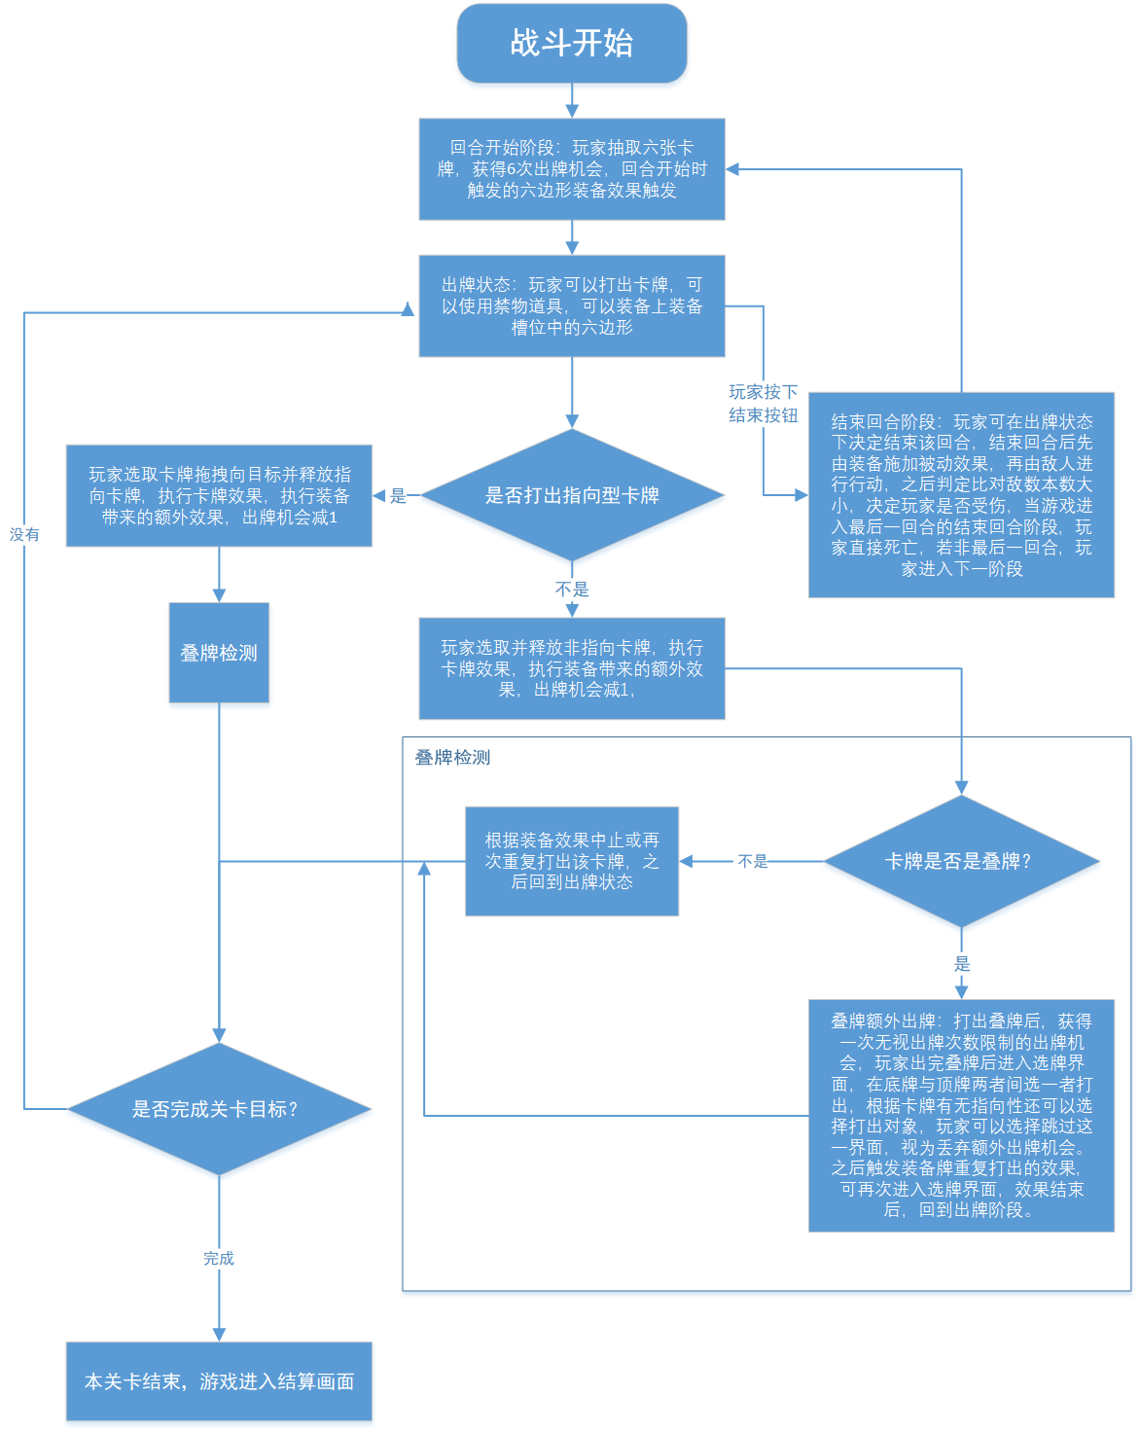
 |  |  |  |  | 战斗总流程

 |  |  |  |  | 战斗受伤 | 战斗中当回合结束时玩家的“本数”数值小于“敌数”，会使玩家受到伤害，扣除的生命值遵循如下： 普通关：扣除对应地图层数的生命值。精英：扣除对应层数加3的生命值， boss:扣除对应层数*2的生命值

 |  |  |  |  | 战斗战利品 | 战斗结束后掉落卡牌奖励与基础刀币奖励，掉落禁物道具，精英与boss额外掉落六边形装备，同时根据结束战斗时剩余回合数获得额外刀币奖励（剩余回合数*层数）

 |  |  |  |  |  | 刀币掉落 |  | 普通关2刀币 |  | 精英关5刀币 |  | boss关9刀币

 |  |  |  |  |  | 六边形掉落 |  | 掉落权重 | 初始 | 普通 | 罕见 |  | 稀有
 |  |  |  |  |  |  |  | 普通关 | / | / | / |  | /
 |  |  |  |  |  |  |  | 精英关 | / | 10 | 5 |  | 1
 |  |  |  |  |  |  |  | boss关 | / | 5 | 10 |  | 5
 |  |  |  |  |  | 卡牌掉落 |  | 普通关 | 20 | 40 | 20 |  | 5
 |  |  |  |  |  |  |  | 精英关 | 0 | 40 | 30 |  | 10
 |  |  |  |  |  |  |  | boss关 | 0 | 20 | 40 |  | 40
 |  |  |  |  |  | 禁物道具掉落 |  | 普通关 | / | 40 | 20 |  | 5
 |  |  |  |  |  |  |  | 精英关 | / | 40 | 30 |  | 10
 |  |  |  |  |  |  |  | boss关 | / | 20 | 40 |  | 40
 |  |  |  |  | 叠牌界面 | 在击败精英和boss后进入叠牌场景，通过献祭一张卡牌分别获得一次或两次叠牌资格，可以在该界面制造对应资格的叠牌，根据献祭卡牌种类的不同提供不同的道具。叠牌相关机制见叠牌规则介绍，精英战后献祭获得一次叠牌资格，boss战后献祭获得两次叠牌资格

 |  |  |  | 商店节点 | 售物界面 | 商店界面左侧陈列2个六边形供玩家购买，下方放置四个禁物道具供购买，在画面中央陈列六张卡牌供售卖，画面右侧放置两个按钮，上方的卡组按钮会人玩家进入当前牌组界面并允许玩家拖拽卡牌与商店存储系统进行交互，下方退出点击后退出商店

 |  |  |  |  |  | 售卖内容 |  | 刷新规律 |  |  | 售价

 |  |  |  |  |  | 卡牌 |  | 恒定为一张初始，两张普通，两张罕见，一张稀有 |  |  | 初始牌 |  | 1—6
 |  |  |  |  |  |  |  |  |  |  | 普通牌 |  | 3—6
 |  |  |  |  |  |  |  |  |  |  | 罕见牌 |  | 3—9
 |  |  |  |  |  |  |  |  |  |  | 稀有牌 |  | 9—12
 |  |  |  |  |  | 六边形 |  | 遵循精英掉落规律 |  |  | 普通 |  | 6块
 |  |  |  |  |  |  |  |  |  |  | 罕见 |  | 12块
 |  |  |  |  |  |  |  |  |  |  | 稀有 |  | 18块
 |  |  |  |  |  | 禁物道具 |  | 遵循精英掉落规律 |  |  | 普通 |  | 1—6
 |  |  |  |  |  |  |  |  |  |  | 罕见 |  | 3—6
 |  |  |  |  |  |  |  |  |  |  | 稀有 |  | 3—9
 |  |  |  |  | 存储系统 | 在商店中可以对xx打出且删去算法牌，视为与商店存储系统作出交互，打出加法牌会存入对应数值金额，打出减法牌会取出对应金额，打出乘法牌会使利率乘以对应数值，除法牌则反之，加法存入钱后若金额不足会强制负债，减法取出钱后若商店存储金额不足会禁止本局与商店存储系统交互，除法牌同时会使商店售卖六边形售价除以对应数值。初始利率为每存入12元增加1元利息，分母最小为12，打出除法牌优先约分分子，打出乘法牌会增加每12元利息，每经过一次商店结算一次利息。

 |  | 敌人概况 |  | 系统分类 | 敌人在游戏中称呼为敌数，基础具有三大系统：目标面板系统，自身状态系统，行为系统

 |  |  |  | 目标面板系统 | 每个敌数上方会显示消灭该数值所要达到的条件，该面板除了显示目标分数与战斗类型，此外还会显示该敌人名称及所处关卡的类型

 |  |  |  | 自身状态系统 | 同玩家系统讲解中的自身状态系统，敌数显示居于画面右侧，自身状态种类为本数互通，一般来说，敌数在进入关卡后 持有的基础自身状态数如护盾抗性，要远多于本数

 |  |  |  | 行为系统 | 回合结束后，敌人会执行行动，实际为打出行为树内规定的卡牌，每个行为会记录打出卡牌，以及指向型卡牌的指定目标，直到敌人执行行为前，玩家无法获知每个敌数在本回合会采取什么行为。敌人的行为类型分为概率行为与条件行为，在默认情况下，敌人会在行为树规定的本回合的概率行为中随机抽取一条在回合结束后执行，当行为树规定的条件行为的条件被满足后，优先执行条件行为。

 |  | 叠牌规则 |  | 叠牌：在击败精英和boss后进入叠牌场景，通过献祭一张卡牌分别获得一次或两次叠牌资格，根据献祭卡牌种类的不同提供不同的道具，叠牌过程需求一张底牌一张顶牌，叠牌继承底牌被动与卡牌类型，底牌的数字基础视为打出顶牌而发生改变，叠牌无视顶牌的其余效果，叠牌后两张牌移出牌库并留下一张叠牌成牌。打出叠牌触发内容用底牌算法将 底牌数值经顶牌数值计算的数值 加底牌被动效果打出，同时获得一次无视出牌次数限制的出牌机会，玩家出完叠牌后进入选牌界面，在底牌与顶牌两者间选一者打出，根据卡牌有无指向性还可以选择打出对象，玩家可以选择跳过这一界面，视为丢弃额外出牌机会。原本会消去的乘法牌若是于该阶段打出将不会消去。当禁物牌为顶牌时，叠牌效果视为以一次出牌数打出两张卡牌，额外出牌机制不变。乘法牌与禁牌作为顶牌时打出不会造成任何消去效果，但作为底牌时打出叠牌且完成或跳过额外出牌后会使底牌消去。叠牌无法作为底牌与顶牌，一些特殊算法牌不能用于叠牌，只有当底牌数值为6的倍数时，才可将除法牌作为顶牌，且在没有特殊六边形装备下，不能用叠牌制造/0。此外，底牌算法类型不会造成顶牌数值计算方式改变，如减法牌不会让加法顶牌数值计算方式变为负，除法同理。如-6为底+6为顶，叠牌为-12 叠牌效果示例，以+6为底牌，-6为叠牌，叠牌为加0，打出后获得不耗费出牌次数选择+6和-6中其中一个并指定对象打出。又如全体加六作为底牌，x6作为顶牌，做后效果为全体+36，并在全体加六与乘6中选择一牌打出，这其中乘法牌，不会消去。

 |  | 负数与倒数 |  | 任何叠牌都允许出现负数数值，基础卡牌库中也存在负数数值，当算法牌为减法牌时，造成效果为增加数值，不受加法护盾与抗性抵挡。 同理，除法牌数值为整数倒数时视为乘以该整数，同样无视乘法护盾和抗性抵挡。

 |  | 其他规则

核心机制
游戏战斗机制拆解

战斗 要求 拆解 | 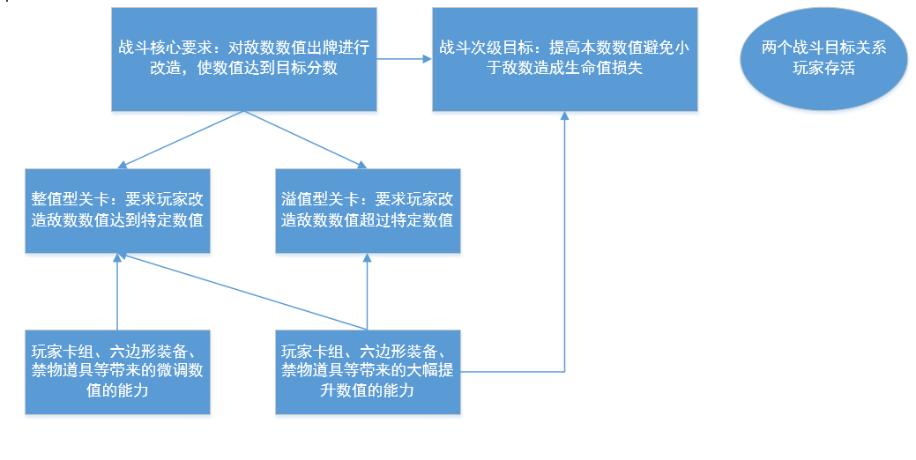 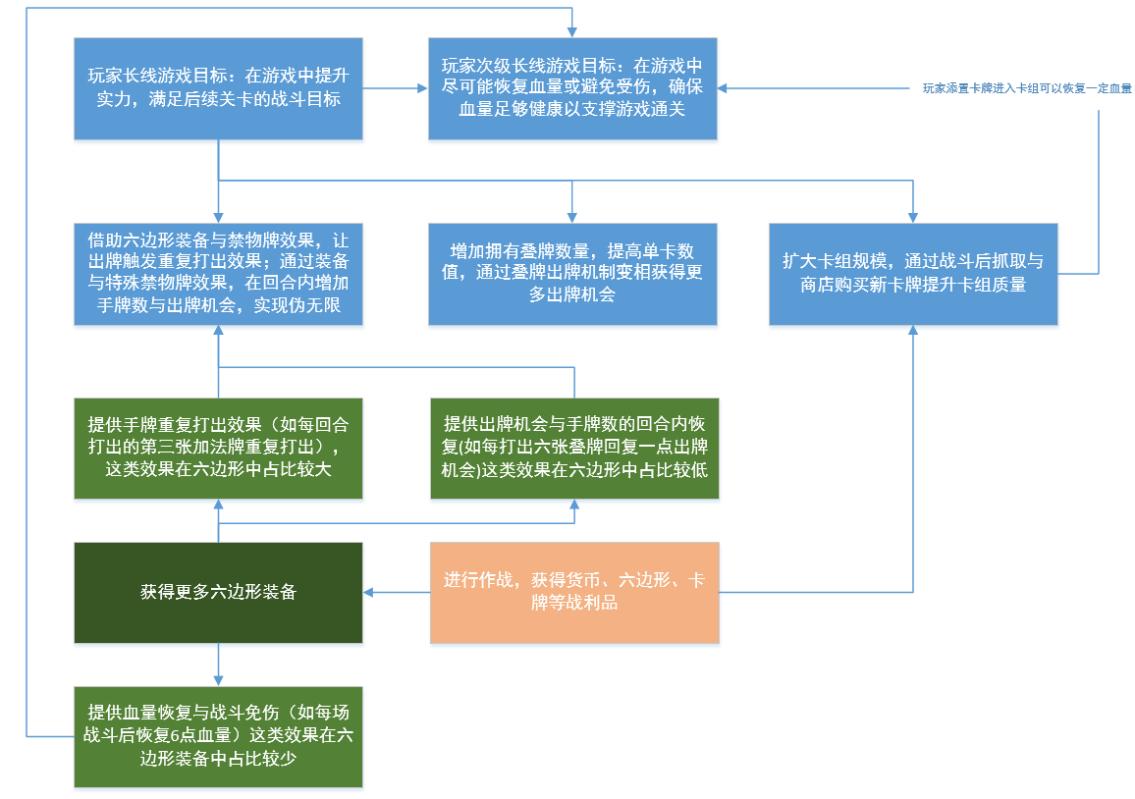
 | 总结：玩家在战斗中需要提高微调数值与快速提高数值两端要求，玩家受伤机制变相翻倍了快速提高数值的需求（同时兼顾本数与敌数），提升能力的途径比较多元，基础来说，卡牌涵盖能力越广，回合内进行数值改造次数越多（增加出牌机会、打出叠牌获得额外出牌，获得重复打出自身状态），玩家实力越强。因此玩家需要重视叠牌与六边形装备的获取。

游戏机制 带来的挑战 | 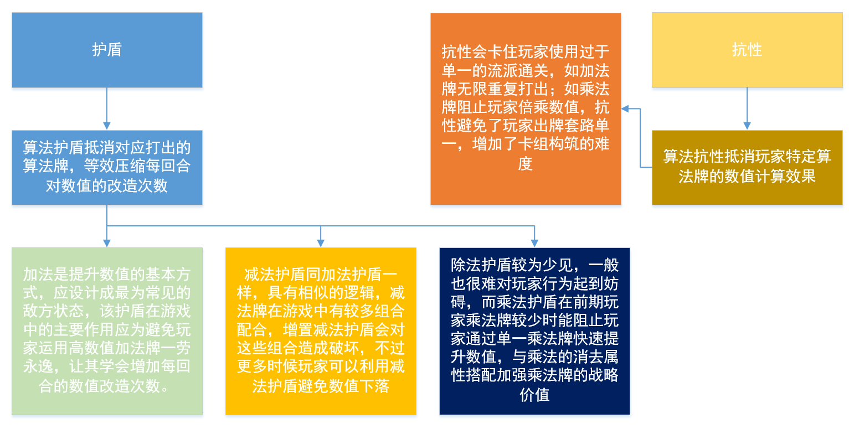 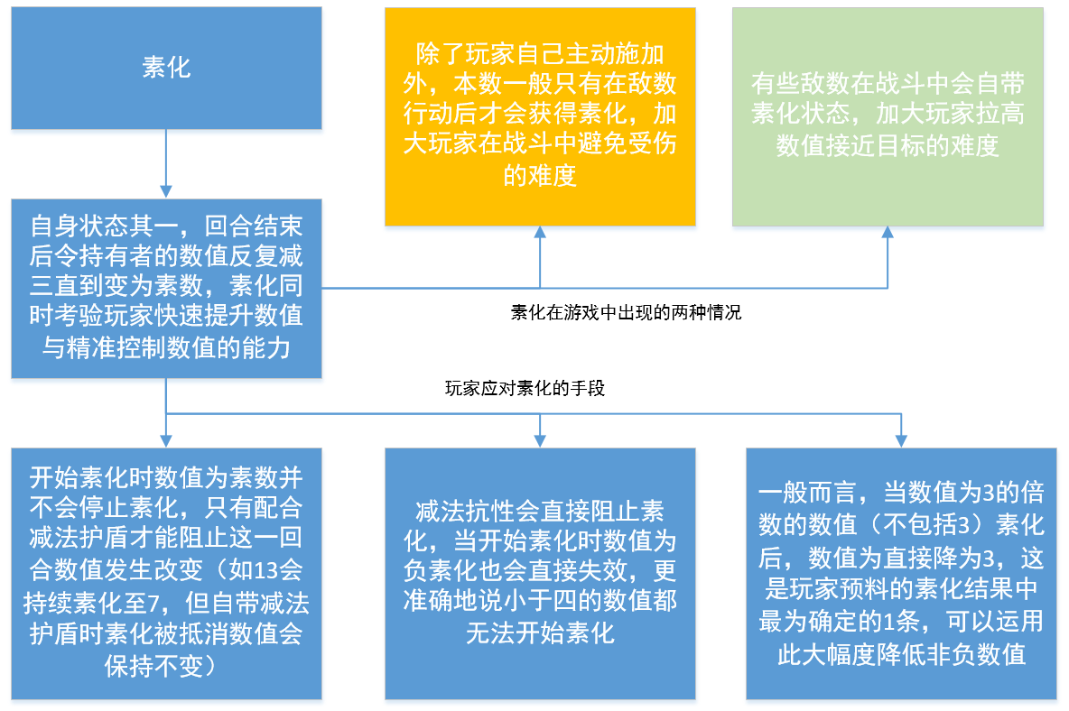

 | 总结：游戏带来的挑战主要体现护盾抗性素化等游戏机制上，旨在增加对玩家数值改造能力（次数以及改造数值幅度）的考验，同时，对玩家流派做出限制，避免玩家采取单一的终局策略通过关卡

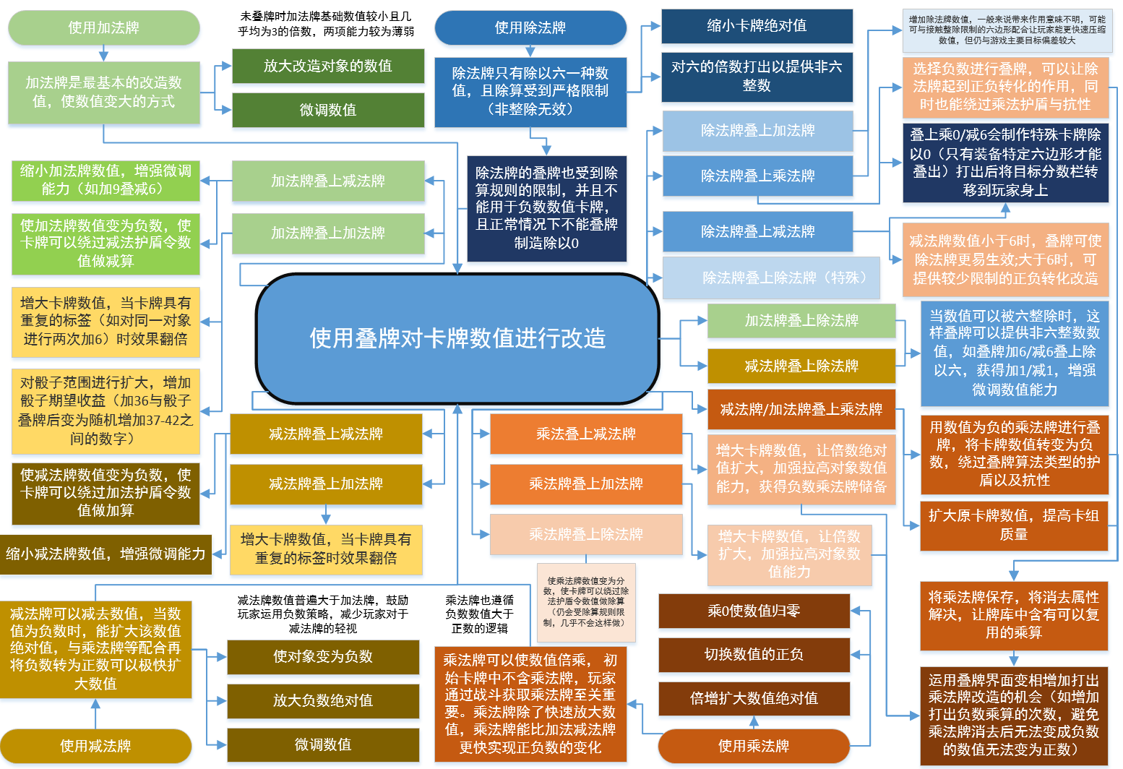
玩家的 策略选择介绍 | 玩家 算法牌 使用 战略

 | 玩家对 机制挑战应对方式 | 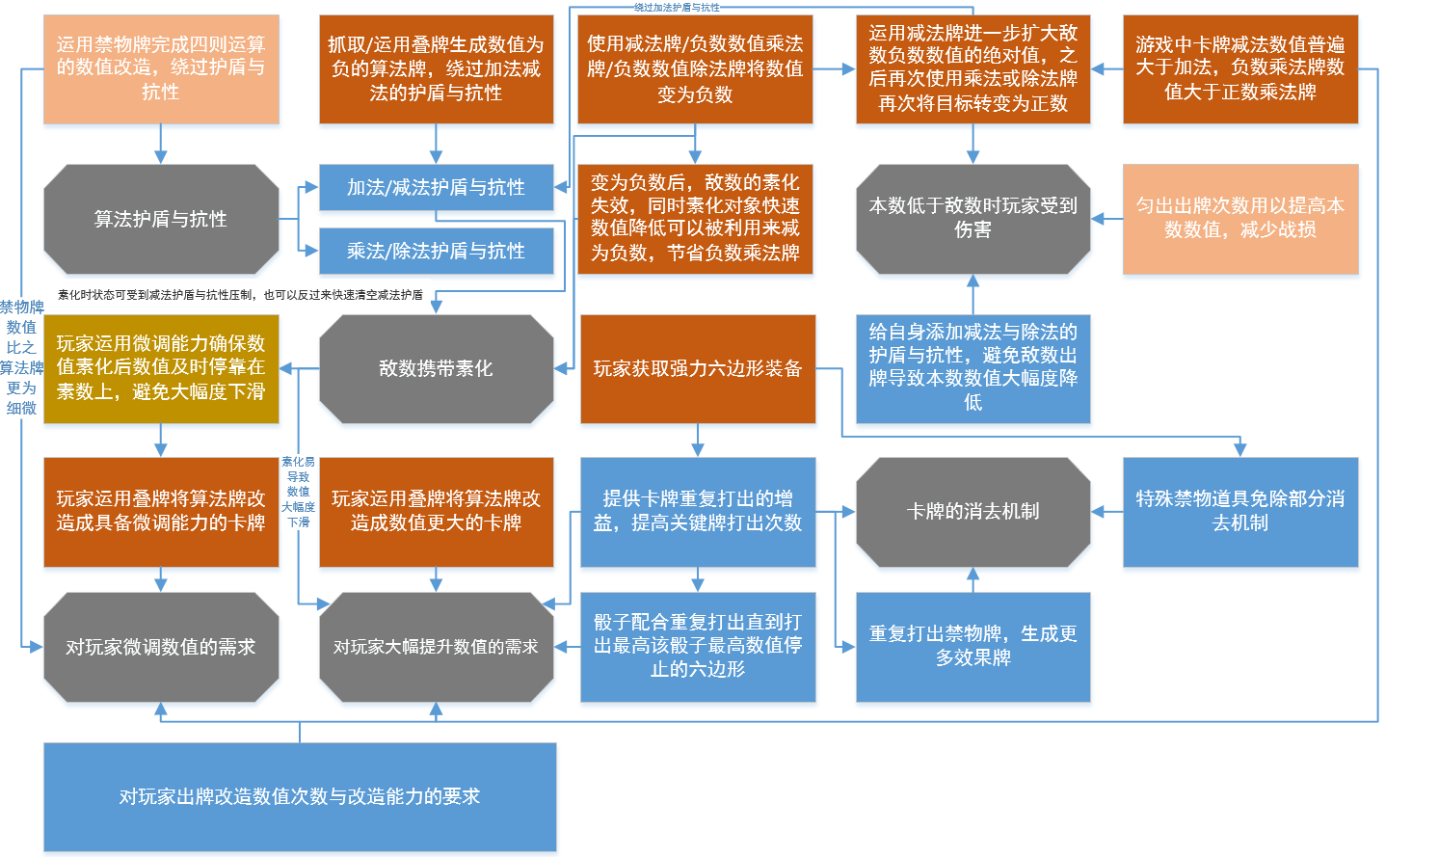

 | 加法计算 |  | 乘法计算 | 减法计算 | 除法计算 | 打出叠牌 | 叠牌选牌 | 底牌选择 | 顶牌选择

 | 最大生命值 |  | 倒数计算 | 负数计算 | 叠牌献祭 | 商店储蓄系统 | 货币其他获取 | 货币战斗掉落 | 货币种类

 | 受伤 |  | 关卡回合数 | 关卡死亡条件 | 敌数状态 | 本数状态 | 每回合增益 | 敌人意图 | 六边形掉落

 | 制造抗性 |  | 抵消抗性 | 抵消法阵 | 制造护盾 | 制造法阵 | 抵消护盾 | 装备槽位管理 | 道具槽位管理

 | 禁物牌机制 |  | 出牌卡牌生效次数 | 手牌持有内容 | 牌库持有内容 | 除以0 | 乘法消去机制 | 除法消去机制 | 剩余出牌机会

 | 商店售价 |  | 商店利率 | 卡牌掉落 | 死亡

